393F 帽体組立作業標準書
№393Ｆ帽体組立作業

№３９３Ｆ帽体カバー
№３９３Ｆひさし固定部品・右，左
【部品名】
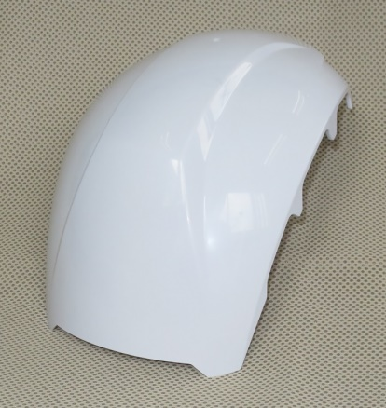
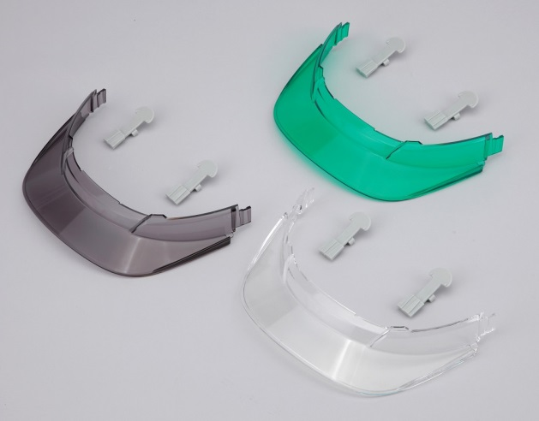
№３９３Ｆひさし：グリーン
№３９３ひさし固定部品・左

帽体

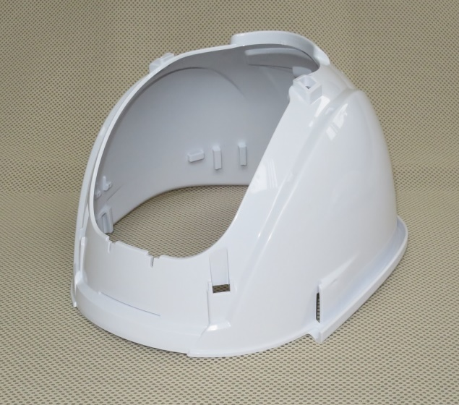

№３９３Ｆひさし：スモーク

№３９３Ｆひさし：クリア
衝撃吸収部品・前

№３９３Ｆ帽体本体

衝撃吸収部品・後
 |  |  |  |  | 4
【組み立て手順】
１） 『帽体本体』に、衝撃吸収部品を取り付ける

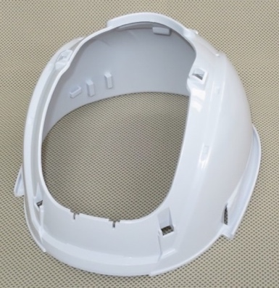
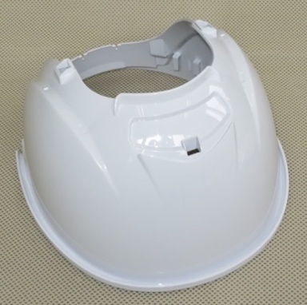

前側
後側

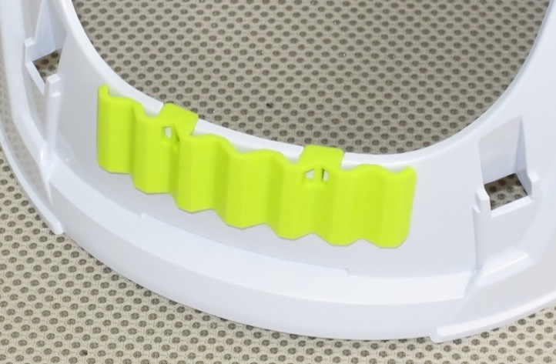
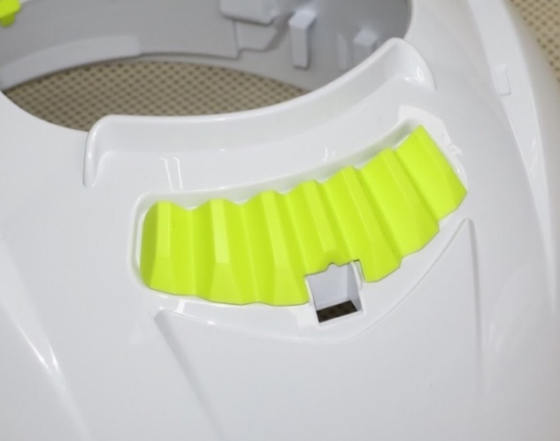

①帽体の２か所のミゾに、
『前』部品をはめ込む。
②『後』部品は、帽体後部の凹み部に
乗せるだけになります。

後

№393Ｆ帽体組立作業

２） 『帽体本体』に、『帽体カバー』を取り付ける

『帽体カバー』の突起部５ヵ所を『帽体本体』の
それぞれの穴部に差し込んで取り付けます。

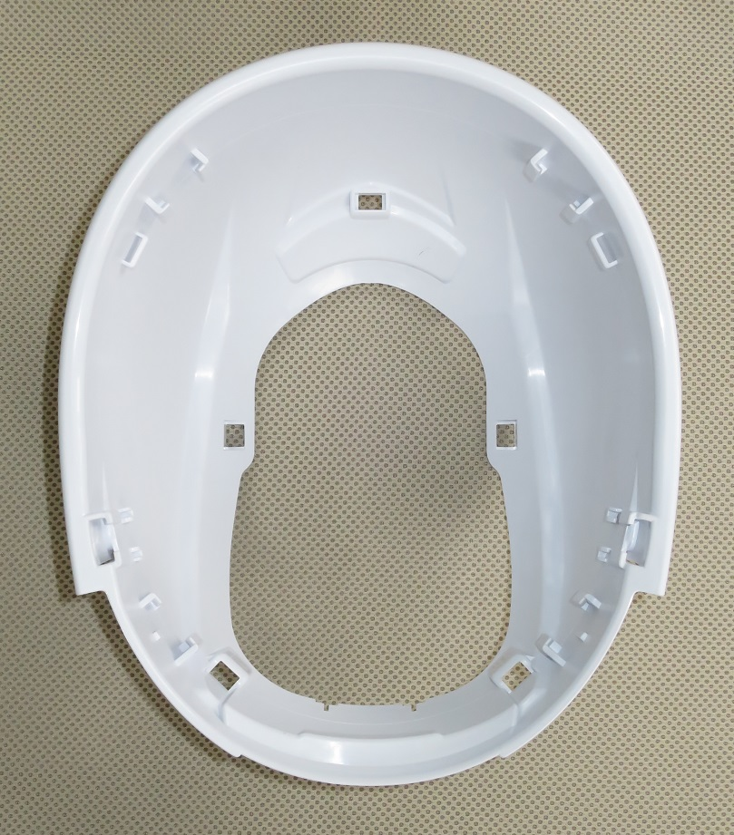

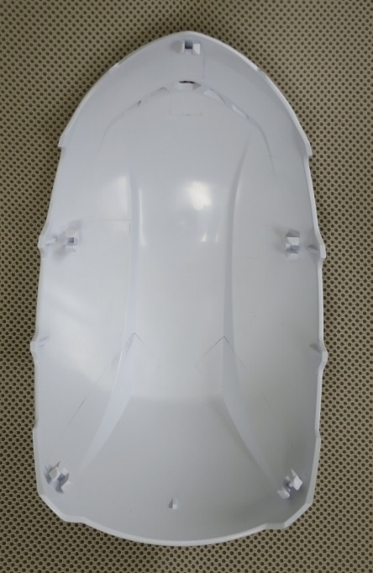

左側面
① 一番最初に、帽体本体の後頭部の穴に帽体カバーの突起部を差し込む。
５～８㎜
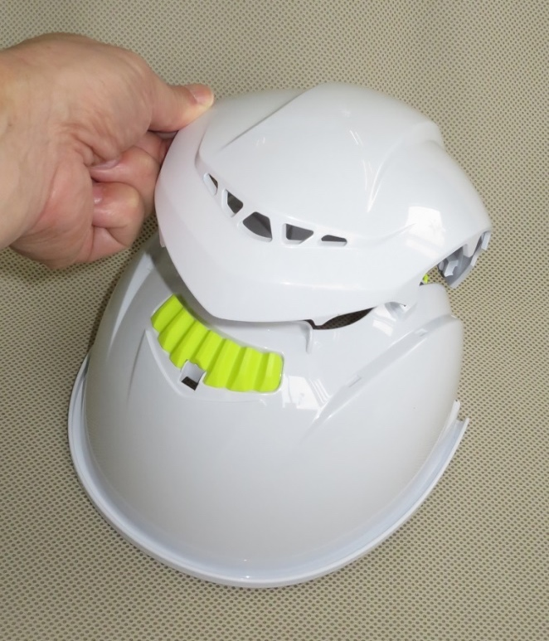
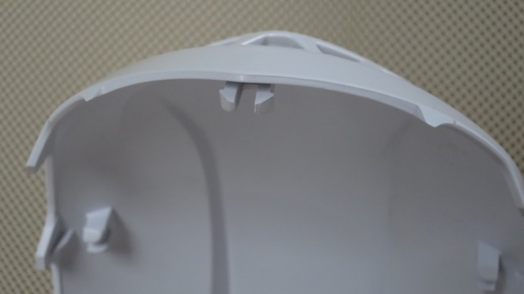
シールの中心線

後頭部の突起部

・ヘルメットの、着右側に
組み立て方シールを貼る
・帽体スソから、５～８㎜を
目安にする。

② 後頭部は〝完全にはめ込まずに
仮止め〟の状態にしておく。
・ヘルメットの、着左側に
ＢＬＯＯＭⅡシールを貼る
・帽体スソから、５～８㎜を目安にする

※約３㎜の隙間が
開く程度で止めておく
シールは、中央から周囲に空気を
逃がしながら貼って下さい

帽体カバーを、帽体本体に取り付ける際に、
『衝撃吸収部品・後』が外れない様に注意しながら作業を行う事。
・ヘルメット内面
左側のヒサシ部に、
“前”シールを貼る

『帽体カバー後』を、帽体の中央部にはめ込む。
№393Ｆ帽体組立作業

③ 帽体を反転させ、帽体前側の左右２カ所の穴に突起部を差し込む。

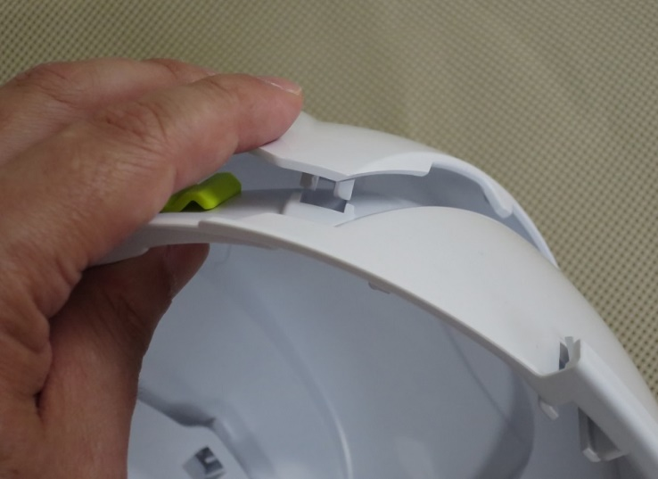
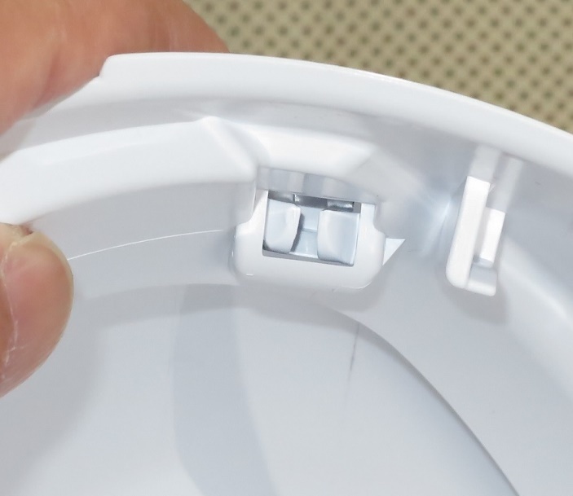
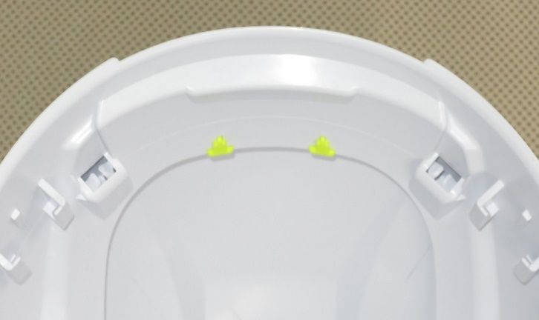
『帽体カバー』の突起部を『帽体本体』の
貫通穴方向に引き寄せて仮止めを行う。
※左右２カ所に対して行う。
※帽体カバーの突起部が、
帽体本体の穴から見える状態
にまで仮止めする

帽体カバー後

ロックパーツ

４） 『帽体』に、帽体カバー後を取り付ける

④ 『帽体本体』の左右側面、帽体前側の左右２カ所の穴に突起部を差し込む。

現時点では『帽体カバー』の突起部と『帽体本体』の貫通穴の位置がズレているが、
貫通穴周囲を押さえながら、突起部の位置を合わせて差し込む作業を行う。

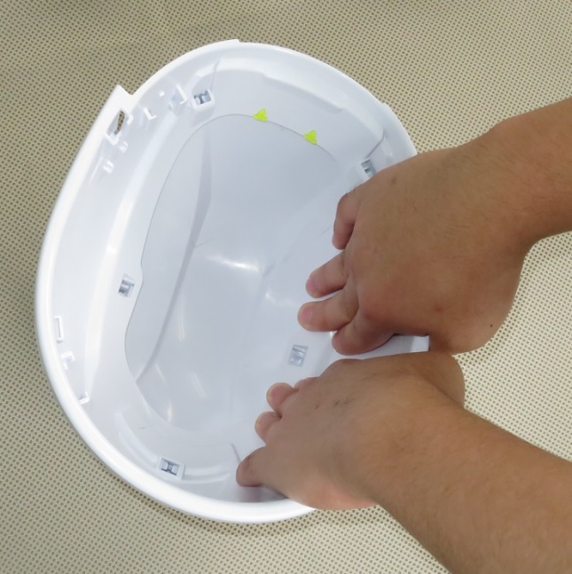
※貫通穴周囲を
押さえながら、
突起部と位置を
合わせる
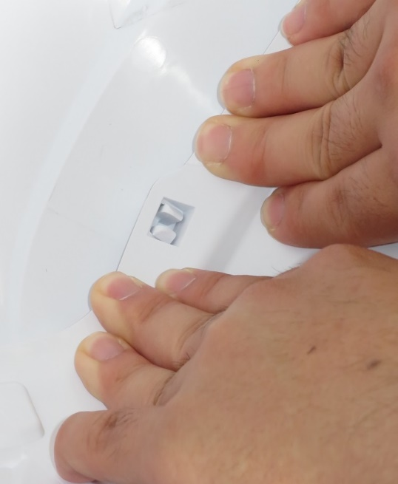

『帽体カバー後』を手で支えながら帽体を反転させて、
内側から『ロックパーツ』で固定する

①

⑤ 仮止め状態の前側の左右２カ所を押さえつけて、完全に差し込む。

最後に、帽体内側から差し込み部５ヵ所周辺を押さえて、完全に取り付けられて
いる事を確認する。

№393Ｆ帽体組立作業

⑥ 『帽体カバー』と『帽体本体』の取り付け品の取り付け状態を確認する。

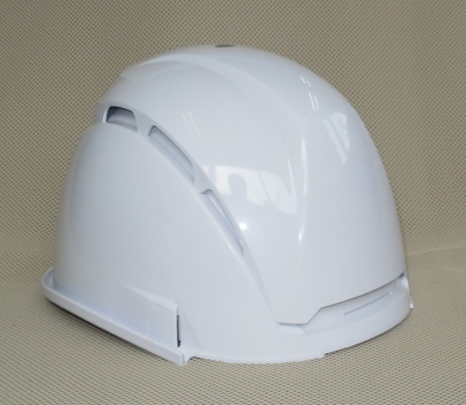
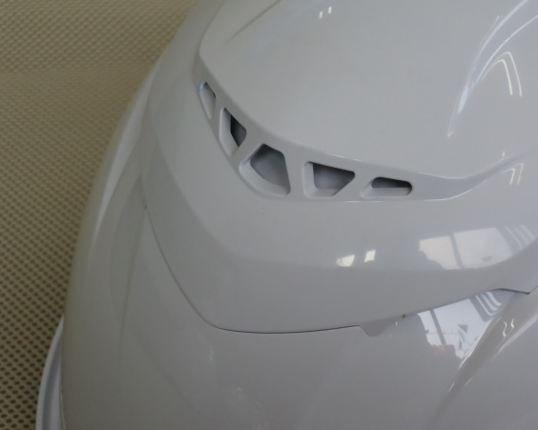

組み立て品
組み立て良品
※スキ間が無い

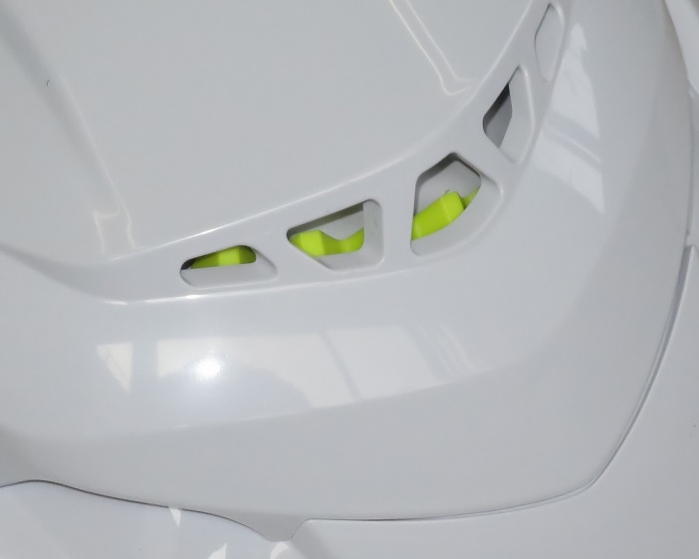
スキ間
◆衝撃吸収部品が見えている物は不良品です。

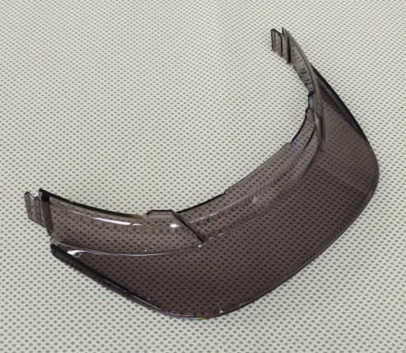
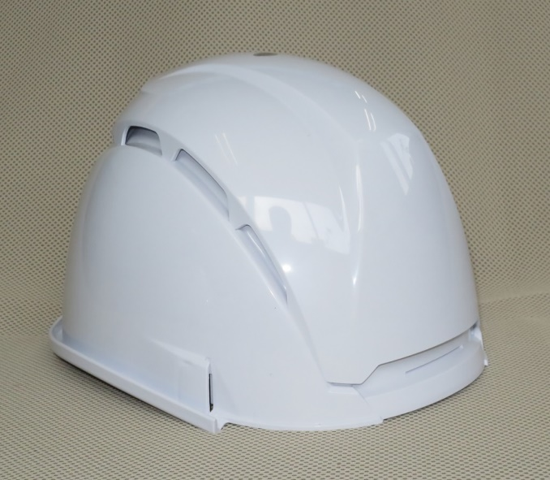
３） 組み立てた〝帽体〟に、ひさしを取り付ける
① 『ひさし』の左右先端部を、〝帽体〟の左右のタテ穴に差し込む。

№393Ｆ帽体組立作業

② 『ひさし』の中央部が、帽体本体の正面のミゾにはまる様に差し込む。

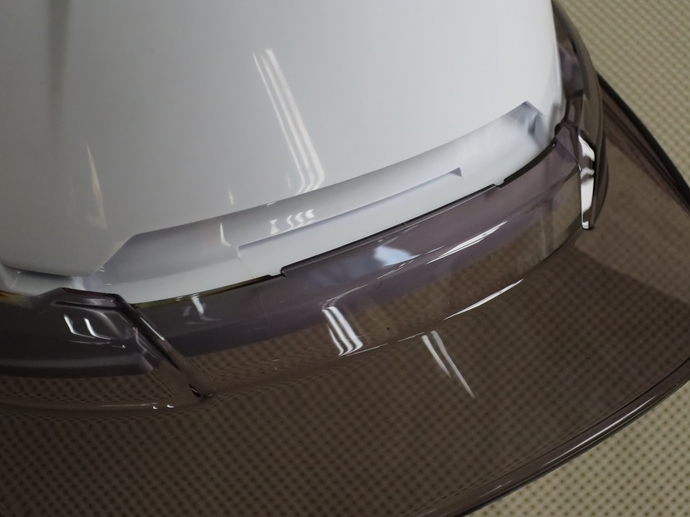

③ 『ひさし』を差し込んだ後、スキマ無く取り付けられているかどうかを確認する。

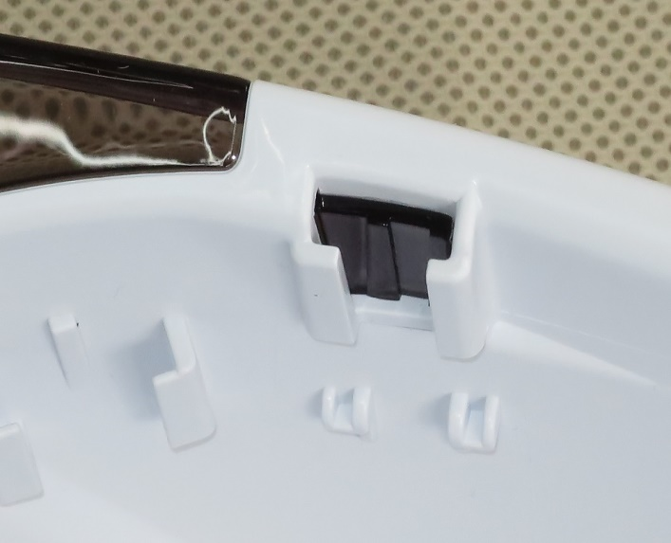
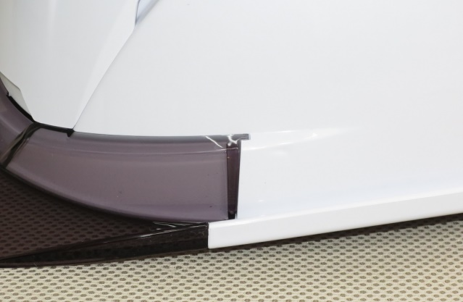
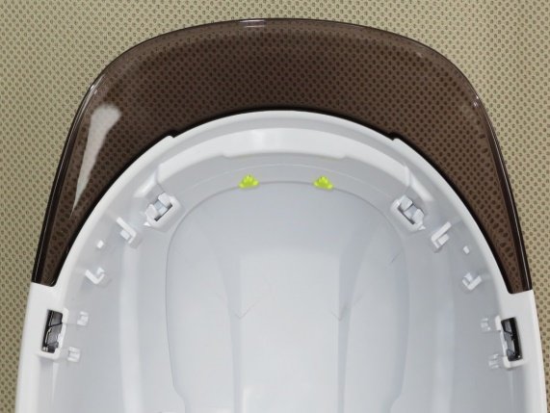
ひさし先端部が、帽体タテ穴の奥まで
しっかりと差し込まれている事を確認する。

『帽体カバー中央』を手で支えながら帽体を反転させて、
内側から『ロックパーツ』で固定する

④ 『ひさし固定部品・右，左』を取り付ける。
※ひさし先端部が、帽体タテ孔の奥までしっかりと差し込まれている事を確認する事。
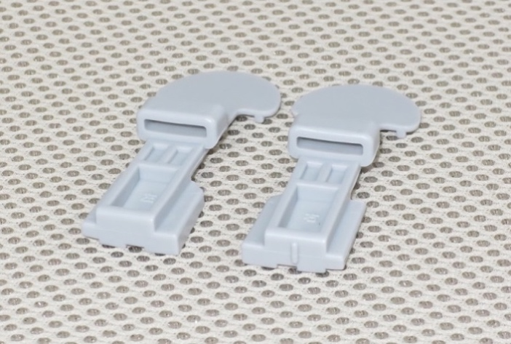
左側
右側
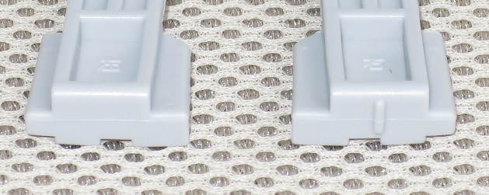

『ひさし固定部品』は、右と左は別々の部品です。
ヘルメット装着状態で、右側に使用する部品には、
底面にタテリブの目印がついています。

№393Ｆ帽体組立作業

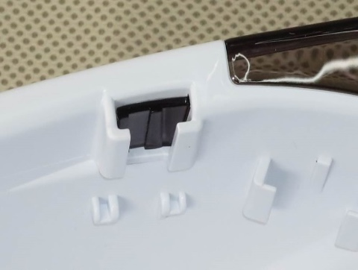
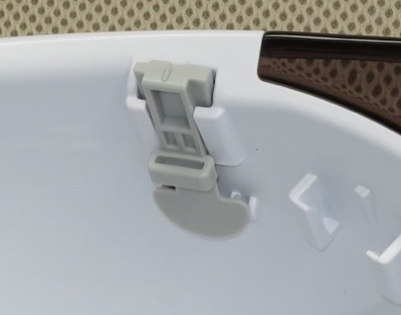

『ヒサシ固定部品』の
左，右を取り付ける
※部品を取り付けた時の
〝パチン〟という
音を確認する。

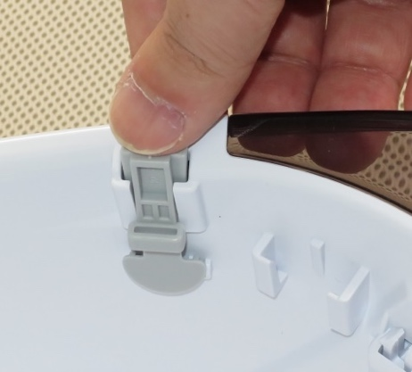
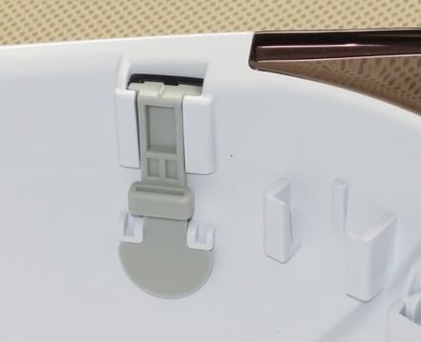
帽体カバー前

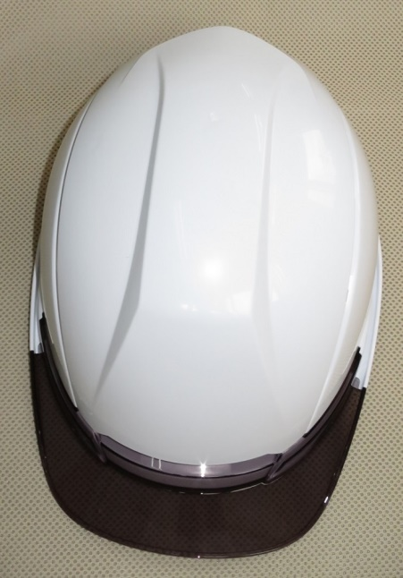
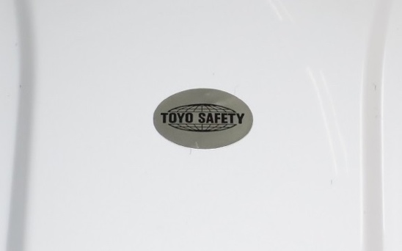
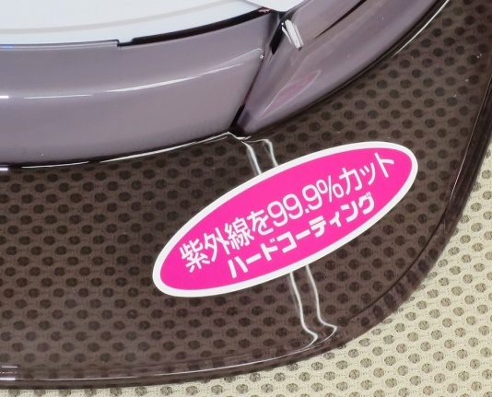
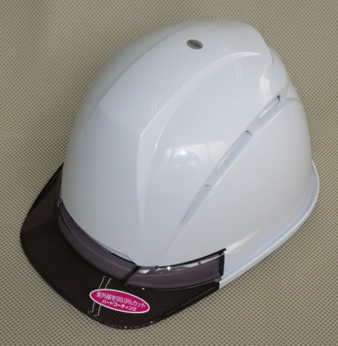
４） 組み立てた『帽体』に、シールを貼りつける
① 組んだ帽体の天面頂部と、ひさしにシールを貼りつける
天面頂部の
ゲート跡部分に
貼り付ける

◆もう方側の帽体カバーを取り付ける

帽体つなぎ合わせ部を重ねる
『ヒサシ固定部品』の左，右
両方取り付ける
※部品を取り付けた時の
〝パチン〟という
音を確認する。

帽体，ひさしが汚れている場合は、シールを
貼る前にタオル等で汚れを拭き取って下さい。
『ひさし』の左側に貼り付ける
帽体つなぎ合わせ部の間から
ベルトテープを通してカバーを
帽体表側に配置する

ビスは、中央から
取り付ける
№393Ｆ帽体組立作業

５） 組み立てた『帽体』に、スチロールライナーを取り付ける

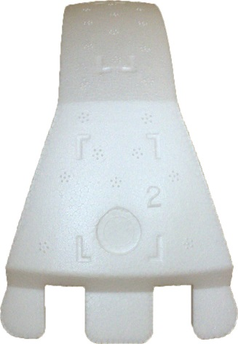
① 『№３９３Ｆライナー前』の正面の印を狙って
テープを貼り付けてください。

帽体カバー前
２５mm幅テープ
長さ１５０mmにカット
した物を貼り付ける

№３９３Ｆライナー：前

印を参考にテープを
貼付けてください。
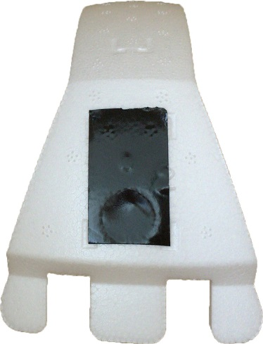

② 『№３９３Ｆライナー後』の側面の印を
狙ってテープを貼り付けてください。

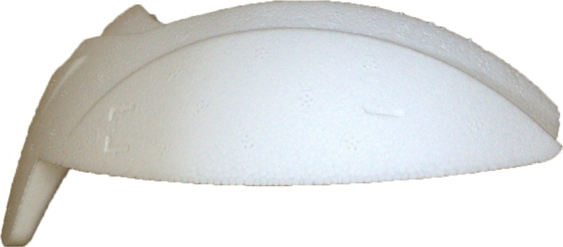

№３９３Ｆライナー：後

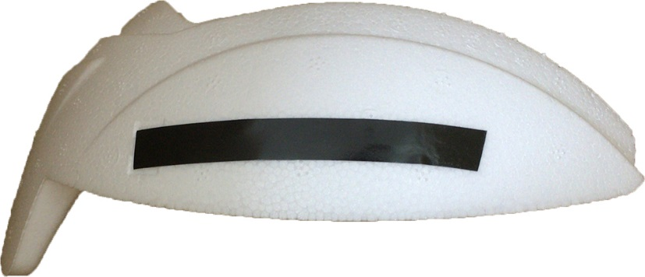

印を参考にテープを
貼付けてください。

１０mm幅テープ
長さ８０mmにカット
した物を左右側面に
貼り付ける

テープはできるだけ水平に貼ってください。

№393Ｆ帽体組立作業

③ 『№３９３Ｆライナー前』を、帽体の前側に取り付ける。

天頂リブの中心に
ライナーが来るように。
前側取り付け完了

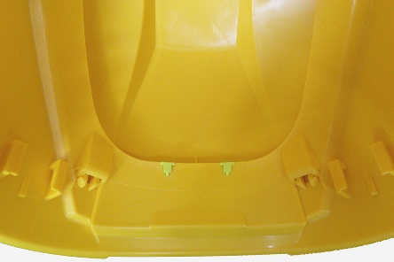
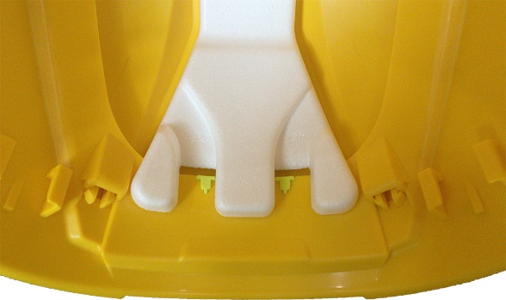
カバーと帽体の段差に
引っ掛けるようにライナーを載せてください。
少し隙間ができます。

帽体カバー前

④ 『№３９３Ｆライナー後』を、帽体の後ろ側に取り付ける。

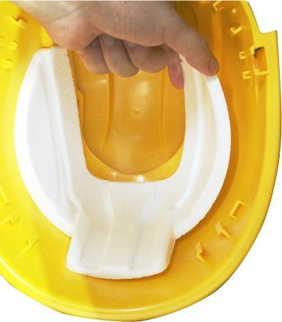
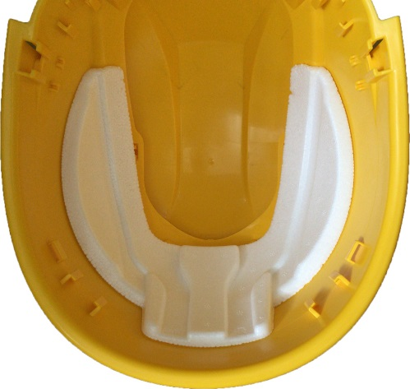
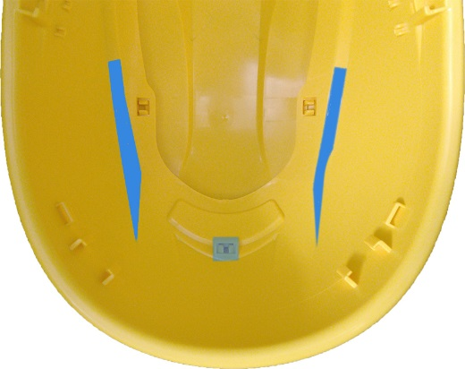
後側取り付け完了
帽体の段差とライナーの段差に
合わせる様に乗せます。

両側を一度に貼り合わせるのでは無く、
画像の様に片側に寄せて貼っていきます。

№393Ｆ帽体組立作業

６） 組み上ったヘルメットを通い箱に収める
両側を一度に貼り合わせるのでは無く、
図のように片側に寄せて貼っていきます。

① 組み立てが終了したヘルメットに
ポリ袋を被せる。
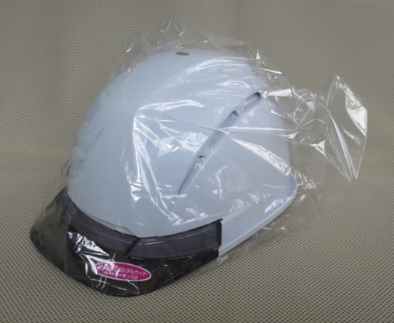

② ポリ袋を被せたヘルメットを箱に収める（箱の品番：新ＳＤ－２８）
・帽体と帽体の間にスポンジクッション（ミラマット）を挟みながら重ねて行く
◆１列１１個の２列、計２２個入り

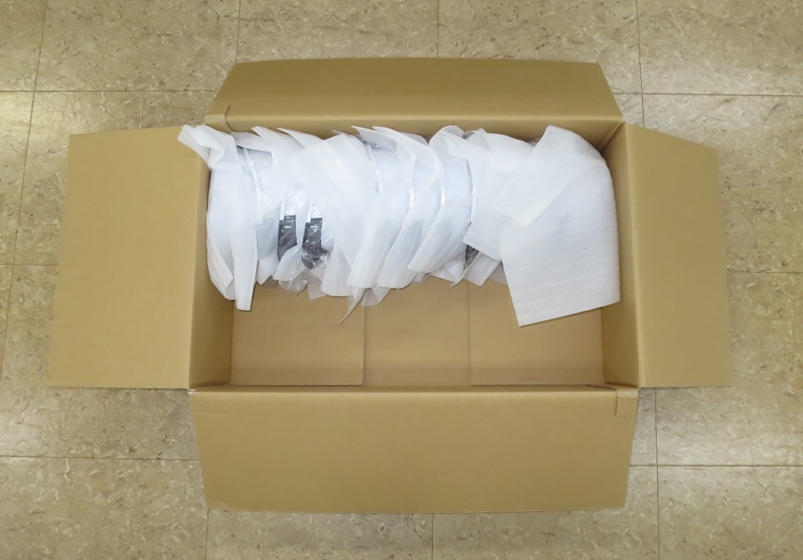
１列に１１個

帽体カバー前

③ 箱の表には、組み立て作業日，品番，色，数を明記する

箱に入っている数量
 | ロット番号 | 品番 | 色 | 数 | 検査 | 印 | 使用印
 | 160603 | №393F | 白/Ｓ | 22
箱に入っている帽体カラー 白，うす黄，ロイヤル，紺
ひさしカラー Ｓ：スモーク，Ｃ：クリア，Ｇ：グリーン
№３９３Ｆを表示
組み立て作業を行った日にち
◆２０１６年６月３日の場合⇒１６０６０３
②
①
④ ヘルメットの左右側面を
押さえて折りたたむ。
③ 前後２カ所の解除レバーを
指で引き上げて、ロックを
解除する

④

３９３Ｆ
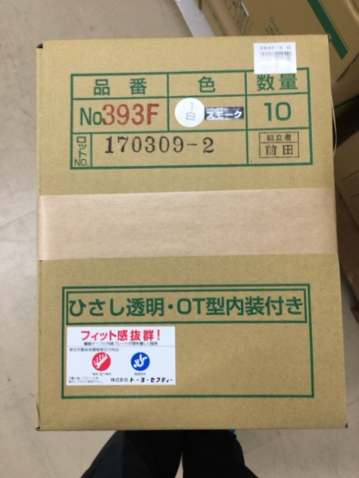
№393Ｆ製品組立作業
材 料
帯電防止備長炭
上あごヒモ Ｃ平
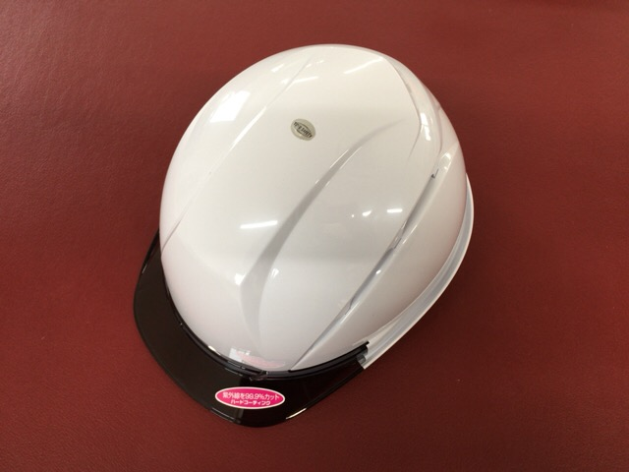

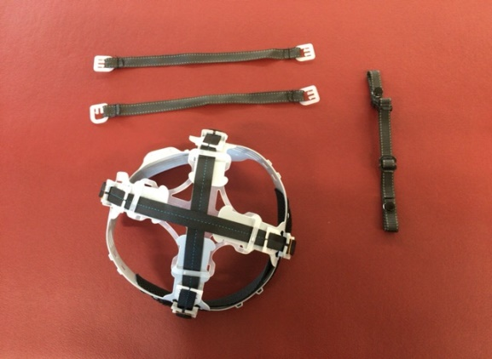

３９３Ｆ本体（今回はヒサシＳを使用）
内装 Ｉ ３１７光
帯電防止備長炭
下あごヒモ

ヘルメット取説
外箱 ＣＴ－１１４

№３９３Ｆ検定ラベル
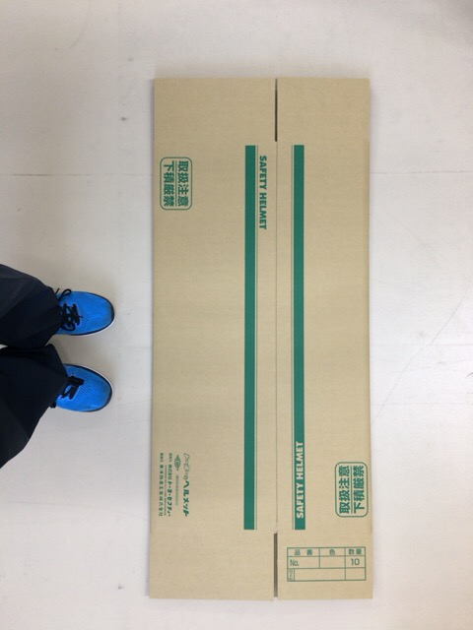

ＰＯＰシール

箱ﾊﾞｰｺｰﾄﾞｼｰﾙ
4

下あご用バーコードシール
藤原産業用ＰＯＰシール

№393Ｆ製品組立作業
作 業
➀ シールを貼る


※ 帽体本体とカバーが外れて
ないか確認する

下あご紐にバーコードシールそ貼る
※ 品番、色を間違えない！！
※ 専用のﾊﾞｰｺｰﾄﾞｼｰﾙがない場合
無地に「箱用バーコードシール」を使用する

※ 印刷用には貼らない！！！！！



※注 検定ラベルが適切である
※注 ﾛｯﾄが適切である
着右側に貼る
スチロールに極力近づけて貼る




藤原産業分は専用シールも貼る
その他の代理店分には貼らない！！！！
帽体正面にＰＯＰシールを貼る

№393Ｆ製品組立作業
② あご紐，内装を付ける




カット部が内側にくるように付ける
ひさし固定部品が付いているか確認


・ ＴＯＹＯのロゴが外側の着左側に
ワンタッチバックルがくる
・ 内側から外側へ下あごを回して止める



ヘルメットの取説を入れる


※ 要注意！
内装の種類を間違えない事！



袋に入れて完成！

藤原産業分はこちら

№393Ｆ製品組立作業
③ 梱包

袋に入れたヘルメットを
シェルが下になるように１０個箱に入れる


・ 品番印を押す
・ 帽体色シールを貼る
・ ヒサシ色シールを貼る
・ ロット番号を押す
・ 組立者印を押す
・ 箱用バーコードシールを貼る
※ 印刷用には貼らない

藤原産業用はこちら
・ 品番印を押す
・ 帽体色シールを貼る
・ ヒサシ色シールを貼る
・ ロット番号を押す
・ 組立者印を押す
・ 箱用バーコードシールを貼る
・ 藤原産業専用シールを貼る

３３９０Ｆ
№3390Ｆ製品組立作業
材 料
帯電防止備長炭
上あごヒモ Ｃ平


３３９０Ｆ 本体
内装 ３１０光
帯電防止備長炭
下あごヒモ

ヘルメット取説

№３３９０Ｆ検定ラベル

アンボ取説

作 業
➀ 検定ラベルを貼る

※ 帽体とカバーが
外れない事




4
着右側に貼る
スチロールに極力近づけて貼る
※注 検定ラベルが適切である
※注 ﾛｯﾄが適切である

№3390Ｆ製品組立作業

② あご紐，内装を付ける



カット部が内側にくるように付ける
ひさし固定部品が付いているか確認


アンボとヘルメットの取説を入れる

・ ＴＯＹＯのロゴが外側の着左側に
ワンタッチバックルがくる
・ 内側から外側へ下あごを回して止める




※ 要注意！
内装の種類を間違えない事！

完 成 ！

№SPH393 製品作業標準書
№SPH393製品組立作業
材 料
取扱説明書 （Ｂ５）




№393Ｆ用ヒサシ
（標準書はＳで作成）
フック用袋
280×150




ひさし固定部品
ホイッスル用袋
90×60

4
ヒサシ用シール
バーコードシール

№SPH393製品組立作業
作 業




ヒサシにシールを貼る
取扱説明書を４つ折りにする



ホイッスル用袋にひさし固定部品を
１セット入れる



取扱説明書，ヒサシ，ひさし固定部品を
フック用袋に入れてテープで止めて
バーコードシールを貼って完成！

